상품제안서
상감운학문,호작도 리필심세트 | 상품코드: F31131

 |  |  |  |  |  |  | 02-412-0044 | www.easy1.co.kr
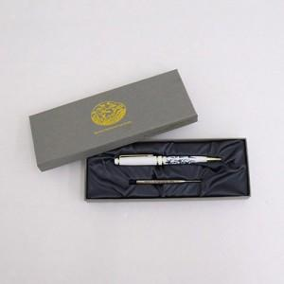

【상세/제작정보】 | 레이저인쇄 100개이상 무료 / 100개 미만 20,000원 VAT별도

【인쇄/포장옵션】 | 레이저 / 포장불가능

【공급단가】 | 수량 | 100~ | 300~ | 500~ | 1,000~ | 3,000~
*VAT별도 | 단가 | 12,000원 | 11,800원 | 11,500원 | 11,290원 | 11,000원

【상품 URL】 | http://www.easy1.co.kr/src/goods_detail.php?gdno=31131

